Hoja2
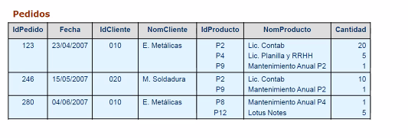

 |  |  |  |  |  | DETALLE
PK
IdPedido | Fecha | IDCliente | NomCliente | IdPedido | IdProducto | NomProducto | Cantidad

123 | 2007-04-23 | 010 | E. Metálicas | 123 | P2 | Lic. Contab | 20
246 | 2007-05-15 | 020 | M. Soldadura | 123 | P4 | Lic. Planilla y RRHH | 5
280 | 2007-06-04 | 010 | E. Metálicas | 123 | P9 | Mantenimiento Anual P2 | 1
 |  |  |  | 246 | P2 | Lic. Contab | 10
 |  |  |  | 246 | P9 | Mantenimiento Anual P2 | 1
PEDIDO |  |  |  | 280 | P8 | Mantenimiento Anual P4 | 1
 |  |  |  | 280 | P12 | Lotus Notes | 5
 |  |  |  | PK

